Integrantes
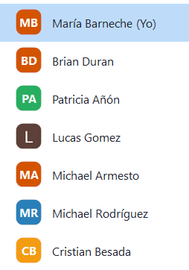
Integrantes del equipo de trabajo

